Read me
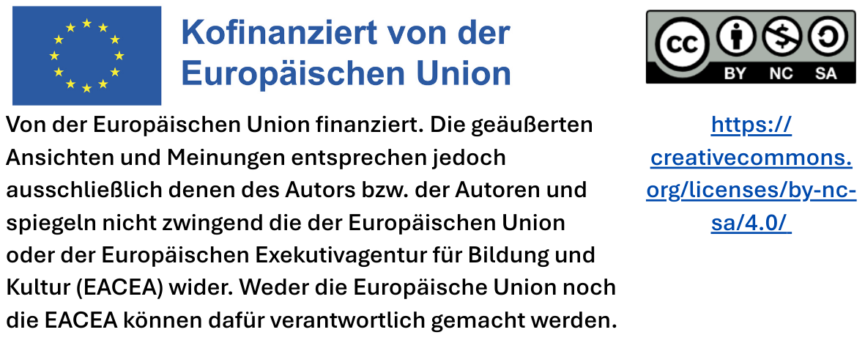
Tool zum Vergleich von Gütezeichen

Diese Excel-Arbeitsmappe bietet einen Vergleich der Anforderungen von Gütezeichen. Verfügbar ist der Vergleich für die Gütezeichen, die in der EU für sieben Produktgruppen verfügbar sind. Jedes der sieben Tabellenblätter behandelt eine Produktgruppe (Reinigungsmittel, Lebensmittel & Catering, IT-Hardware, Möbel, Büromaterial, Hygienepapier, Textilien & Leder). Jedes Tabellenblatt stellt dar, inwieweit wichtige Nachhaltigkeitskriterien von den einzelnen Gütezeichen abgedeckt werden.

Wie dieses Tool genutzt werden kann

Vertikale Achse: Hier sind die wichtigsten Nachhaltigkeitskriterien für die Produkte der jeweiligen Produktgruppe dargestellt. Diese Kriterien umfassen ökologische und soziale Aspekte sowie die Gebrauchstauglichkeit.

Horizontale Achse: Zeigt auf, welche Nachhaltigkeitskriterien von den bekanntesten Gütezeichen der jeweiligen Produktgruppe abgedeckt werden. So lassen sich die Schwerpunkte und das jeweilige Anspruchsniveau der einzelnen Gütezeichen leicht erkennen.

Dieses Tool unterstützt Beschaffungsverantwortliche bei der Entscheidung für nachhaltige Produkte. Es hilft dabei, den Umfang und die Schwerpunkte verschiedener Gütezeichen zu verstehen und passende Gütezeichen auszuwählen, die mit spezifischen Nachhaltigkeitszielen übereinstimmen

Hinweise

Die Informationen basieren auf öffentlich zugänglichen Richtlinien-Dokumenten aus dem Zeitraum April–Juni 2025 und können sich durch die Weiterentwicklung der Richtlinien ändern.

Das Tool wurde im Erasmus+ Projekt proCURE entwickelt.

Reinigungsmittel
REINIGUNGSMITTEL

HOCH
HOCH
HOCH
MÄßIG
MÄßIG
HOCH
MÄßIG
HOCH
SEHR HOCH
SEHR HOCH
Kriterien | Gütezeichen, die die Erfüllung des Kriteriums nachweisen | Wichtige Gütezeichen
1. Ausschluss von Stoffen, die für die menschliche Gesundheit gefährlich sind |  |  | EU-Ecolabel
2. Vorrang für biobasierte, erneuerbare Stoffe |  |  | Blauer Engel
3. Palmölbasierte Stoffe müssen aus zertifiziertem nachhaltigen Anbau stammen |  |  | Österreichisches Umweltzeichen
4. Die Flasche (Verpackung) stammt aus Recyclingkunststoff |  |  | ECOCERT "Ökologische Wasch- & Reinigungsmittel"
5. Geprüfte Gebrauchstauglichkeit |  |  | ECOCERT "Ökologische Wasch- & Reinigungsmittel hergestellt mit Biorohstoffen"
 |  |  | Nature Care Product - zertifiziert
 |  |  | Cradle to Cradle Bronze
 |  |  | Cradle to Cradle Silber
 |  |  | Cradle to Cradle Gold
 |  |  | Cradle to Cradle Platin

Lebensmittel & Catering
LEBENSMITTEL & CATERING

Kriterien | Gütezeichen, die die Erfüllung des Kriteriums nachweisen |  | Wichtige Gütezeichen |  | Wichtige Gütezeichen in Deutschland |  | Wichtige Gütezeichen in Italien |  | Wichtige Gütezeichen in Österreich |  | Wichtige Gütezeichen in der Schweiz |  | Wichtige Gütezeichen in Frankreich
1. Biologischer Landbau |  |  |  | EU Bio-Label |  | Bio-Siegel |  | Associazione Italiana Agricoltura Biologica |  | AMA Bio-Label |  | Bio Suisse Gütezeichen |  | Label Agriculture Biologique
2. Fair Trade |  |  |  | Fairtrade International (FLO) Gütezeichen |  | Bioland Gütezeichen |  |  |  | Bio Austria Gütezeichen |  |  |  | Label Rouge
3. Tierwohl |  |  |  | Demeter Gütezeichen |  | Naturland Fair Gütezeichen
4. Keine gentechnisch veränderten Organisamen als Futtermittel |  |  |  | Fair for Life Gütezeichen
Alle Stufen
Eine Stufe*
5. Herkunft aus der Region (Stufen der Wertschöpfungskette, die umfasst werden) |  |  |  | g. U. geschützte Ursprungsbezeichnung
 |  | *Stufe= Stufe im Produktionsprozess = Anbau, Verarbeitung, Herstellung |  | g. g. A. geschützte geografische Angabe

IT Hardware
IT HARDWARE

Kriterien | Gütezeichen, die die Erfüllung des Kriteriums nachweisen | Wichtige Gütezeichen
1. Endfertigung: Einhaltung der Kernarbeitsnormen der ILO |  |  | EU Ecolabel
2. Endfertigung: Einhaltung weiterer ILO-Standards zu Mindestlohn, Sozialleistungen sowie Arbeits- und Gesundheitsschutz4 |  |  | TCO-Certified
3. Rohstoffe: Keine Finanzierung bewaffneter Gruppen |  |  | Blauer Engel
4. Rohstoffe: kein Einsatz von Kinderarbeit in Konfliktgebieten (ILO-Übereinkommen 182) |  |  | EPEAT
5. Rohstoffe: Kein Einsatz von Zwangsarbeit in Konfliktgebieten (ILO-Übereinkommen 29 und 105) |  |  | Energy Star
6. Energieeffizienz |  |  | 80Plus
Nur minimal
7. Beschränkung gefährlicher Inhaltsstoffe
8. Verpflichtender Anteil an Recyclingmaterialien
9. Recyclinggerechtes Design
10. Nutzungsdauer verlängerbar, z. B. durch Reparierbarkeit, lange Haltbarkeit

Möbel
MÖBEL

Kriterien | Gütezeichen, die die Erfüllung des Kriteriums nachweisen | Wichtige Gütezeichen
1. Holz aus nachhaltiger Waldbewirtschaftung |  |  | EU Ecolabel
2. Einhaltung der Kernarbeitsnormen der ILO bei der Möbelproduktion |  |  | Level
3. Geringer Gehalt an gefährlichen Inhaltsstoffen |  |  | Blauer Engel
4. Langlebigkeit |  |  | Österreichisches Umweltzeichen
5. Verpflichtende Verwendung von Recyclingmaterial |  |  | NF Environnement
6. Gute Recyclingfähigkeit |  |  | Nordischer Schwan
7. Reparaturfähigkeit |  |  | Cradle to Cradle (4 Stufen sind möglich - Bronze, Silber, Gold, Platin)
8. Verfügbarkeit von Ersatzteilen |  |  | Cradle to Cradle - Stufe Gold (zweitbeste Stufe)
9. Geprüfte Gebrauchstauglichkeit/ Qualitätsgarantie |  |  | Cradle to Cradle - Stufe Platin (beste Stufe)
 |  |  | PEFC
 |  |  | FSC
 |  | 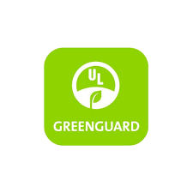 | Greenguard
 |  |  | Öko-TEX Standard 100

Büromaterial
BÜROMATERIAL

100%
100%
Kriterien | Gütezeichen, die die Erfüllung des Kriteriums nachweisen | Wichtige Gütezeichen
1. Ausschluss von Stoffen, die für die menschliche Gesundheit gefährlich sind |  |  | EU-Ecolabel
2. Papier oder Karton: Recyclingfasern |  |  | Blue Angel
3. Holz: Aus nachhaltiger Waldbewirtschaftung |  |  | Austrian Ecolabel
4. Holz: Oberflächen unbehandelt, geölt, gewachst oder mit wasserbasiertem Lack beschichtet. Lösemittelbasierte Lacke sind verboten oder nur zulässig, wenn die VOC-Emissionen minimal sind. |  |  | Cradle to Cradle Bronze
≥30-50%
≥50%
≥30%
5. Kunststoffe: Mit Recyclingmaterial |  |  | Cradle to Cradle Silver
6. Kunststoffe: Recyclingfähiges Material |  |  | Cradle to Cradle Gold
7. Kunststoffe: Kein PVC |  |  | Cradle to Cradle Platinum
8. Geprüfte Gebrauchstauglichkeit |  |  | PEFC - Programme for the Endorsement of Forest Certification Schemes
 |  |  | Forest Stewardship Council (FSC)

Hygienepapier
HYGIENEPAPIER

Kriterien | Gütezeichen, die die Erfüllung des Kriteriums nachweisen | Wichtige Gütezeichen
1. Ausschluss von Stoffen, die für die menschliche Gesundheit gefährlich sind |  |  | EU-Ecolabel
2. Bleiche: Ohne Chlor (TCF) |  |  | Blauer Engel
3. Bleiche: Mindestens ohne elementares Chlor (ECF, kein Chlorgas) |  |  | Österreichisches Umweltzeichen
100%
100%
≥15-30%
≥50%
4. Recyclingfasern verpflichtend |  |  | Nordischer Schwan
≥70%
≥70%
100%
5. Mindestanteil an Primärfasern aus nachhaltiger Waldbewirtschaftung |  |  | NF Environnement
6. Geprüfte Gebrauchstauglichkeit
7. Energie- und wassersparende Produktion

Textilien & Leder
TEXTILIEN & LEDER

Stichproben
verpflichtend
verpflichtend
Kriterien | Gütezeichen, die die Erfüllung des Kriteriums nachweisen | Wichtige Gütezeichen |  | Mitgliedschaft in Organisationen
1. Einhaltung der Kernarbeitsnormen der ILO |  |  | EU-Ecolabel Bekleidung und Textilien |  | Amfori BSCI (Business Social Compliance Initiative)
2. Endprodukt mit geringem Gehalt an Schadstoffen |  |  | Naturtextil IVN zertifiziert BEST |  | Fair Wear Foundation (FWF)
3. Begrenzung von Schadstoffen im gesamten Produktionsprozess |  |  | IVN Naturleder |  | SA8000 – Social Accountability Standard
min. 70 %
100 %
4. Zertifizierte Bio-Baumwolle |  |  | Global Organic Textile Standard (GOTS)
5. Einsatz von recycelten Materialien |  |  | Fairtrade Textile Production
6. Recyclingfähigkeit |  |  | Fairtrade Certified Cotton
7. Biologische Abbaubarkeit |  |  | Cradle to Cradle
8. Reparierbarkeit |  |  | ÖKO-TEX Standard 100
9. Geprüfte Gebrauchstauglichkeit |  |  | ÖKO-TEX Made in Green
 |  |  | Österreichisches Umweltzeichen
 |  |  | Bluesign®
 |  |  | Global Recycled Standard
 |  |  | Recycled Claim Standard

